Отпуска
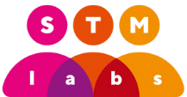 | Выгрузка отпусков из системы HR Easy

 | Выбранные для выгрузки года | ${years}
 | Время выгрузки | ${exportedAt}
ФИО | Проект | Позиция на проекте | Год | Дата Начала | Дата Окончание | Количество дней | Статус | Документы | Примечание
${v.employeeDisplayName} | ${v.employeeCurrentProject} | ${v.employeeCurrentProjectRole} | ${v.year} | ${v.startDate} | ${v.endDate} | ${v.daysNumber} | ${v.status} | ${v.documents} | ${v.notes}

